关系图
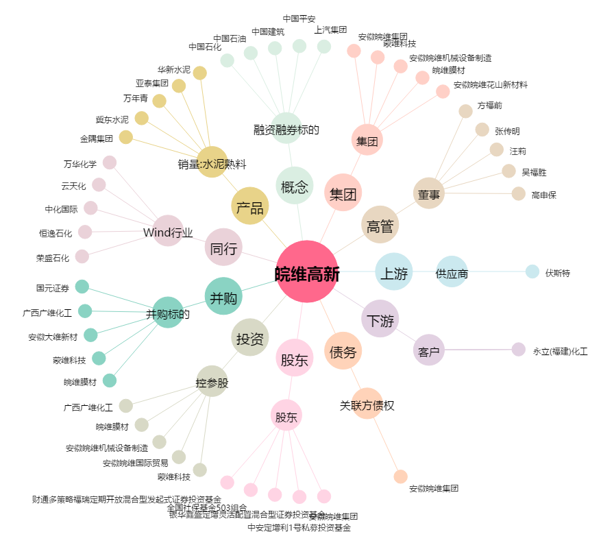
皖维高新[600063.SH] - 关系概览图

